Plan1
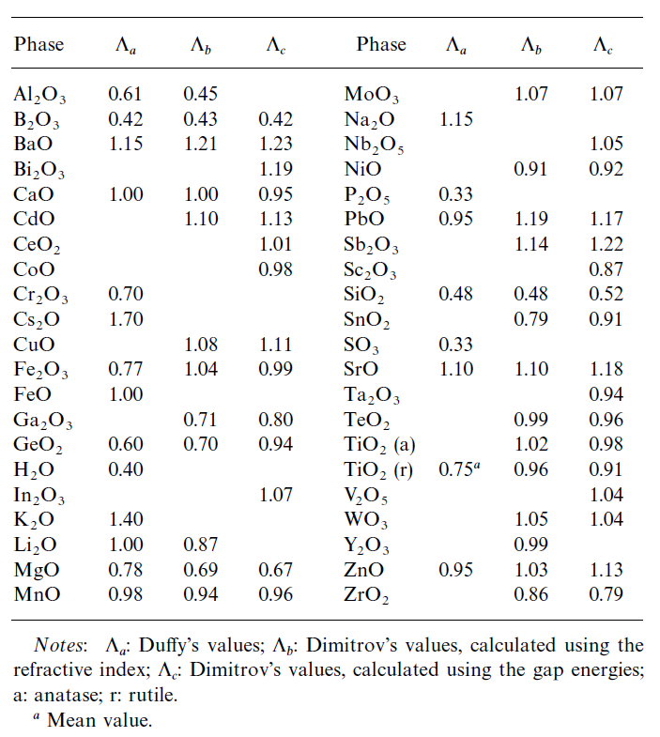
Componente | % | Mi | Xi | Li | nO | ci | Li .ci | BB | Substância | BO
(A) | (B) | (C) | (D) | (E) | (F) | (G) | (H) |  | Al2O3 | 0.61
CaO | 0 | 56.1 | 0.00 | 1 | 1 | 0.00 | 0.000 |  | As2O3 | 0.72
MgO | 0 | 40.3 | 0.00 | 0.78 | 1 | 0.00 | 0.000 |  | B2O3 | 0.42
Al2O3 | 0 | 102 | 0.00 | 0.61 | 3 | 0.00 | 0.000 |  | BaCl2 | 0.84
SiO2 | 40 | 60.1 | 0.44 | 0.48 | 2 | 0.61 | 0.295 |  | BaF2 | 0.78
FeO | 60 | 71.8 | 0.56 | 1 | 1 | 0.39 | 0.386 |  | BaO | 1.08
MnO |  | 70.9 | 0.00 | 0.95 | 1 | 0.00 | 0.000 |  | Bi2O3 | 0.92
P2O5 | 0 | 141.9 | 0.00 | 0.33 | 5 | 0.00 | 0.000 |  | CaCl2 | 0.72
CaF2* |  | 78.1 | 0.00 | 0.67 | 1 | 0.00 | 0.000 |  | CaF2 | 0.67
TOTAL | 100 |  | 1 |  |  | Lth,esc = | 0.681 | 0.00 | CaO | 1
 |  |  |  |  |  |  |  |  | CO2 | 0.4
 |  |  |  |  |  |  |  |  | CoO | 0.93
 |  |  |  |  |  |  |  |  | Cr2O3 | 0.77
 |  |  |  |  |  |  |  |  | Cs2O | 1.18
 |  |  |  |  |  |  |  |  | CuO | 0.89
 |  |  |  |  |  |  |  |  | Fe2O3 | 0.72
 |  |  |  |  |  |  |  |  | FeO | 0.94
 |  |  |  |  |  |  |  |  | Ge2O3 | 0.58
 |  |  |  |  |  |  |  |  | K2O | 1.16
 |  |  |  |  |  |  |  |  | Li2O | 1.06
 |  |  |  |  |  |  |  |  | MgCl2 | 0.62
 |  |  |  |  |  |  |  |  | MgF2 | 0.51
 |  |  |  |  |  |  |  |  | MgO | 0.78
 |  |  |  |  |  |  |  |  | MnO | 0.95
 |  |  |  |  |  |  |  |  | Na2O | 1.11
 |  |  |  |  |  |  |  |  | NaCl | 0.68
 |  |  |  |  |  |  |  |  | NaF | 0.67
 |  |  |  |  |  |  |  |  | NiO | 0.92
 |  |  |  |  |  |  |  |  | P2O5 | 0.38
 |  |  |  |  |  |  |  |  | Rb2O | 1.17
 |  |  |  |  |  |  |  |  | Sb2O3 | 0.84
 |  |  |  |  |  |  |  |  | SiO2 | 0.48
 |  |  |  |  |  |  |  |  | SO3 | 0.29
 |  |  |  |  |  |  |  |  | SrCl2 | 0.79
 |  |  |  |  |  |  |  |  | SrF2 | 0.72
 |  |  |  |  |  |  |  |  | SrO | 1.04
 |  |  |  |  |  |  |  |  | TiO2 | 0.65
 |  |  |  |  |  |  |  |  | ZnO | 0.91

Plan2
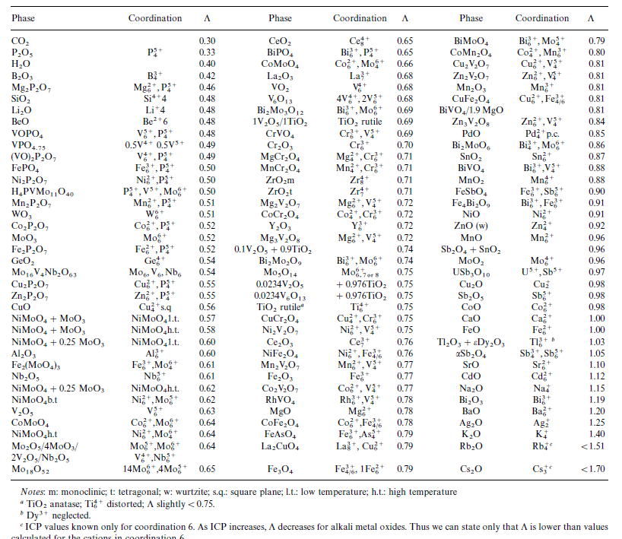
Substância | BO | Substância | BO | Substância | BO
Li2O | 1.06 | ZnO | 0.91 | P2O5 | 0.38
Na2O | 1.11 | CuO | 0.89 | SO3 | 0.29
K2O | 1.16 | B2O3 | 0.42 | MgF2 | 0.51
Rb2O | 1.17 | Al2O3 | 0.66 | CaF2 | 0.67
Cs2O | 1.18 | Fe2O3 | 0.72 | SrF2 | 0.72
MgO | 0.92 | Cr2O3 | 0.77 | BaF2 | 0.78
CaO | 1 | As2O3 | 0.72 | MgCl2 | 0.62
SrO | 1.04 | Sb2O3 | 0.84 | CaCl2 | 0.72
BaO | 1.08 | Bi2O3 | 0.92 | SrCl2 | 0.79
MnO | 0.95 | CO2 | 0.4 | BaCl2 | 0.84
FeO | 0.94 | SiO2 | 0.47 | NaF | 0.67
CoO | 0.93 | Ge2O3 | 0.58 | NaCl | 0.68
NiO | 0.92 | TiO2 | 0.65

Plan3
